探险任务选择
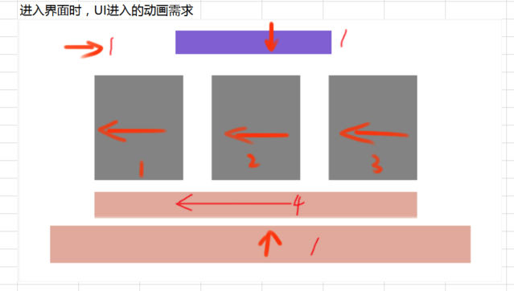
caseID | 路径 | 测试点描述 | step No. | 操作步骤 | 数据选择 | 预期结果 | P/F | 表单编号 | 备注
 | 基本 | 大冒险界面动画 | 1 | 点击主界面中大冒险ui，查看触发情况 |  | 进入大冒险界面
 |  |  | 2 | 查看大冒险界面动画播放情况 | 界面标题 | 从屏幕上方进入
 |  |  |  |  | 返回按钮 | 从屏幕左侧进入
 |  |  |  |  | 任务档位 | 从屏幕右侧进入
 |  |  |  |  | 探险按钮和提示信息 | 从屏幕右侧进入
 |  |  |  |  | 切页标签 | 从屏幕下方进入

 | 基本 | 大冒险UI | 1 | 进入大冒险界面，查看界面ui显示情况 |  | 包括界面标题，任务栏位，探险小队按钮，提示信息，切页标签，返回按钮
 |  |  | 2 | 查看界面标题 | 查看显示位置 | 位置如图
 |  |  |  |  | 查看显示内容id | adventure_title
 |  |  | 3 | 查看切页标签 | 查看显示位置 | 位置如图
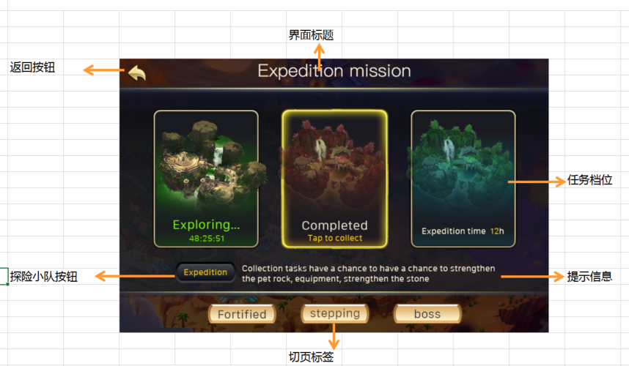
 |  |  |  |  | 查看显示内容 | 显示顺序为 强化石宝藏、进阶石宝藏、BOSS巢穴
 |  |  | 4 | 点击切页标签，查看触发情况 |  | 触发界面切换
 |  |  |  |  | 点击强化石页签 | 切换到强化石宝藏切页
 |  |  |  |  | 点击进阶石页签 | 切换到进阶石宝藏切页
 |  |  |  |  | 显示boss巢穴页签 | 切换到boss巢穴切页
 |  |  | 5 | 查看任务栏位 | 查看显示位置 | 位置如图
 |  |  |  |  | 查看显示内容 | 显示当前切页下对应的任务栏
 |  |  |  |  | 查看显示个数 | 左中右共三个栏位
 |  |  | 6 | 查看任务栏位样式 |  | 包括底图，和探险时间
 |  |  |  |  | 查看底图 | 每个栏位各一张底图
 |  |  |  |  | 查看探险时间 | 详见“任务栏探险时间显示规则”
 |  |  | 7 | 点击任务栏，查看触发情况 |  | 整张图标响应点击
 |  |  |  |  | 点击“进行该项探险时样式” | 跳转到“探险小队界面”
 |  |  |  |  | 点击“完成该项探险时样式” | 跳转到“探险小队界面”
 |  |  |  |  | 点击“未进行该项探险时样式” | 详见“探险前检测逻辑“测试
 |  |  | 8 | 查看探险小队按钮 |  | 位置样式如图
 |  |  | 9 | 点击探险小队按钮，查看触发情况 |  | 打开探险小队界面
 |  |  | 10 | 查看界面提示信息 | 当前为强化石宝藏切页 | 探索强化石宝藏能够获得宠物经验药水、宠物强化石、装备强化石
 |  |  |  |  | 当前为进阶石宝藏切页 | 探索进阶石宝藏能够获得宠物经验药水、装备进阶石、宠物进阶石
 |  |  |  |  | 当前为boss巢穴切页 | 探索BOSS巢穴能够获得宠物经验药水、BOSS宝箱
 |  |  | 11 | 查看返回按钮 |  | 位置样式如图
 |  |  | 12 | 点击返回按钮，查看触发情况 |  | 界面关闭，返回主界面

 | 分支 | 任务栏探险时间显示规则 | 1 | 查看任务栏探险时间情况-玩家未进行该项探险 | 左侧任务栏 | 显示为探险时间5小时
 |  |  |  |  | 中间任务栏 | 显示为探险时间8小时
 |  |  |  |  | 右侧任务栏 | 显示为探险时间12小时
 |  |  | 2 | 查看任务栏探险时间情况-玩家进行该项探险时 | 查看显示内容 | 显示为探险中… xx:xx:xx
 |  |  |  |  | 查看刷新情况 | 与实际剩余时间显示一致，实时刷新
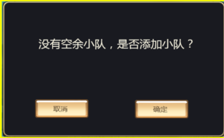
 |  |  | 3 | 查看任务栏探险时间情况-玩家已完成该项探险 | 查看内容显示情况 | 显示为已完成 点击领奖
 |  |  |  |  | 查看特效显示 | 存在已完成特效

 | 分支 | 探险前检测逻辑 | 1 | 点击“未进行该项探险时样式”任务栏，查看触发情况 | 玩家有空余小队 | 打开布置阵容界面
 |  |  |  |  | 玩家无空余小队 | 执行小队数量上限检测
 |  |  | 2 | 查看小队数量检测情况 | 玩家小队数量已达上限 | 弹出IM提示信息adventure_record_005
 |  |  |  |  | 玩家小队数量未达上限 | 弹出添加队伍提示窗
 |  |  | 3 | 查看添加队伍提示窗 | 查看窗口样式 | UI通用逻辑的确认窗口
 |  |  |  |  | 查看文案 | 没有空余小队，是否添加小队？
 |  |  | 4 | 添加队伍提示窗中，点击相关按钮，查看触发情况 | 点击取消按钮 | 界面关闭
 |  |  |  |  | 点击确定按钮 | 跳转到探险小队界面

布置阵容界面
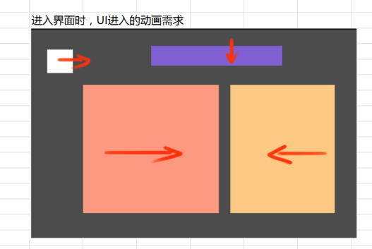
caseID | 路径 | 测试点描述 | step No. | 操作步骤 | 数据选择 | 预期结果 | P/F | 表单编号 | 备注
 | 基本 | 布置阵容界面动画 | 1 | 进入布置阵容界面，查看进入动画展示情况 | 界面标题 | 从屏幕上方进入
 |  |  |  |  | 返回按钮 | 从屏幕左侧进入
 |  |  |  |  | 宠物列表相关区域 | 从屏幕左侧进入
 |  |  |  |  | 探险添加奖励相关区域 | 从屏幕右侧进入

 | 基本 | 布置阵容界面 | 1 | 进入布置阵容界面，查看界面显示情况 |  | 包括界面标题，上阵宠物栏位，玩家宠物列表，公会基地宠物列表，探险奖励区域，探险条件区域，探险按钮及返回按钮
 |  |  | 2 | 查看界面标题 |  | 位置如图
 |  |  |  |  | 由强化石宝藏切页进入 | 显示为”强化石宝藏（X小时）“，x与宝藏时间一致
 |  |  |  |  | 由进阶石宝藏切页进入 | 显示为”进阶石宝藏（X小时）“，x与宝藏时间一致
 |  |  |  |  | 由boss巢穴切页进入 | 显示为”BOSS巢穴（X小时）“，x与宝藏时间一致
 |  |  | 3 | 查看上阵宠物栏位 | 查看小标题 | adventure_paimonster
 |  |  |  |  | 查看栏位开放情况 | 共五个栏位，全部开放
 |  |  |  |  | 查看上阵宠物栏位样式-未上阵 | 与阵容选择界面，宠物未上阵样式显示一致
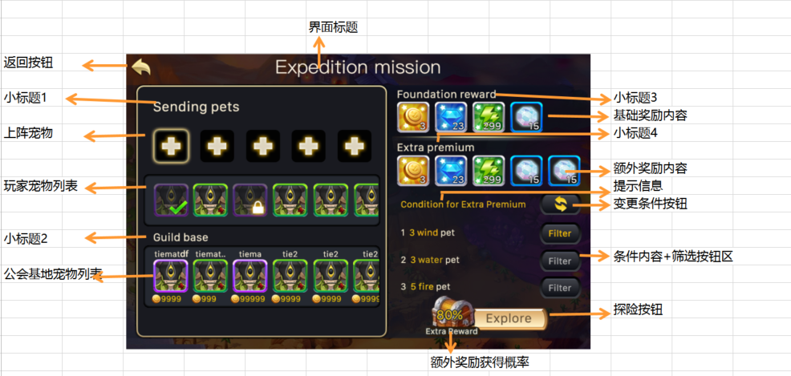
 |  |  |  |  | 查看上阵宠物样式-已上阵 | 与阵容选择界面，宠物上阵后样式显示一致
 |  |  | 4 | 查看上阵宠物栏位操作情况 |  | 与阵容选择界面操作一致
 |  |  | 5 | 查看玩家宠物列表 | 查看列表位置 | 位置如图
 |  |  |  |  | 查看显示内容 | 显示玩家当前拥有全部宠物，支持滑动
 |  |  |  |  | 查看排序情况 | 详见”玩家宠物列表排序规则“
 |  |  |  |  | 查看操作方式 | 详见”玩家宠物列表操作规则“
 |  |  | 6 | 查看玩家宠物列表中，宠物icon状态显示情况 | 已上阵宠物 | 宠物icon右下角显示对勾
 |  |  |  |  | 已派遣到其他大冒险的宠物 | 宠物icon左上角显示冒险中标记，右下角显示锁
 |  |  |  |  | 已派遣到公会助战的宠物 | 宠物icon左上角显示驻守中标记，右下角显示锁
 |  |  |  |  | 可上阵宠物 | 通用icon样式，无特殊标记
 |  |  | 7 | 查看公会基地宠物列表 | 查看小标题 | sociaty_jidi
 |  |  |  |  | 查看列表位置 | 位置如图
 |  |  |  |  | 查看显示内容 | 详见”公会基地宠物列表显示内容“
 |  |  |  |  | 查看排序情况 | 与上方宠物列表排序规则一致
 |  |  |  |  | 查看操作方式 | 详见”公会基地宠物列表操作规则“
 |  |  | 8 | 查看公会基地宠物列表中，宠物icon状态显示情况 | 已上阵宠物 | 宠物icon右下角显示对勾
 |  |  |  |  | 未上阵宠物 | 无特殊标记
 |  |  | 9 | 查看探险奖励区域 |  | 包括基础奖励标题，基础奖励内容，额外奖励标题，额外奖励内容
 |  |  |  |  | 查看基础奖励标题 | adventure_foundationreward
 |  |  |  |  | 查看基础奖励内容 | 显示道具icon与配置一致
 |  |  |  |  | 查看额外奖励标题 | adventure_extrareward
 |  |  |  |  | 查看额外奖励内容 | 显示道具icon与配置一致
 |  |  | 10 | 查看奖励icon显示情况 | 查看icon样式 | 通用icon样式
 |  |  |  |  | 查看堆叠数量 | 支持堆叠数量显示
 |  |  |  |  | 查看tips情况 | 支持tips显示
 |  |  | 11 | 查看探险条件区域 |  | 包括提示信息，条件变更按钮，条件内容，筛选按钮
 |  |  | 12 | 查看提示信息 |  | 显示 ”获得额外奖励条件“
 |  |  | 13 | 查看条件变更按钮 | 查看按钮位置 | 位置如图
 |  |  |  |  | 查看按钮样式 | 样式如图
 |  |  | 14 | 点击条件变更按钮，查看触发情况 |  | 详见”变更按钮变更条件规则”
 |  |  | 15 | 查看条件内容 | 查看内容位置 | 位置如图
 |  |  |  |  | 查看显示条目 | 根据配置随机2-3条情况
 |  |  |  |  | 查看显示内容 | 详见“条件内容显示规则”
 |  |  |  |  | 查看样式变化-不满足条件 | 条件为默认字色
 |  |  |  |  | 查看样式变化-满足条件 | 条件为特殊字色
 |  |  | 16 | 查看筛选按钮 |  | 每条条件右侧显示一个筛选按钮
 |  |  | 17 | 点击筛选按钮，查看触发情况 | 查看按钮变化 | 按钮变为选中状态
 |  |  |  |  | 查看界面变化 | 详见“筛选按钮筛选规则”
 |  |  | 18 | 查看探险按钮 |  | 包括与额外奖励图标一体
 |  |  |  |  | 查看额外奖励图标显示内容 | 宝箱上显示概率数值XXX%，下方显示”额外奖励“
 |  |  |  |  | 查看额外奖励图标动画情况-概率增加 | 概率变色为新数值，宝箱连同数字放大一下，然后缩回到原位置原大小
 |  |  |  |  | 查看额外奖励图标动画情况-概率减少 | 概率下降，变化成新的数值，且变色，此时没有动画效果
 |  |  |  |  | 查看额外奖励图标动画情况-概率无变化 | 无效果
 |  |  | 19 | 玩家满足不同条件时，查看额外奖励概率变化情况 | 玩家不满足任一条件 | 显示为0%，颜色a
 |  |  |  |  | 共两条条件，玩家满足其一 | 显示为50%，颜色b
 |  |  |  |  | 共两条条件，玩家均满足 | 显示为100%，颜色c
 |  |  |  |  | 共三条条件，玩家满足其中一条 | 显示为33%，颜色d
 |  |  |  |  | 共三条条件，玩家满足其中两条 | 显示为66%，颜色e
 |  |  | 20 | 点击探险按钮，查看触发情况 |  | 详见“探险检测逻辑”
 |  |  | 21 | 查看返回按钮 |  | 位置如图
 |  |  | 22 | 点击返回按钮 |  | 返回到探险任务选择界面

 | 基本 | 玩家宠物列表排序规则 | 1 | 查看布置阵容界面，玩家列表排序情况 | 宠物A等级高于宠物B，品级稀有度相同 | 宠物B排在宠物A前面
 |  |  |  |  | 宠物A品级高于宠物B，等级稀有度相同 | 宠物B排在宠物A前面
 |  |  |  |  | 宠物A稀有度高于宠物B，等级品级相同 | 宠物B排在宠物A前面
 |  |  |  |  | 宠物A等级低于宠物B，品级高于宠物B，稀有度相同 | 宠物A排在宠物B前面
 |  |  |  |  | 宠物A品级低于宠物B，稀有度高于宠物B，等级相同 | 宠物A排在宠物B前面
 |  |  |  |  | 宠物ABC等级品级稀有度均相同 | 排序无要求

 | 基本 | 玩家宠物列表操作规则 | 1 | 点击玩家宠物列表中宠物icon，查看触发情况 | 宠物处于可上阵状态 | 与副本阵容选择界面操作一致
 |  |  |  |  | 宠物处于已上阵状态 | 与副本阵容选择界面操作一致
 |  |  |  |  | 宠物处于不可上阵状态，大冒险中 | 无法上阵，弹出提示im：arrayselect_count_005
 |  |  |  |  | 宠物处于不可上阵状态，驻守中 | 无法上阵，弹出提示im：arrayselect_count_009

 | 基本 | 公户基地宠物列表显示内容 | 1 | 查看公会基地宠物列表显示情况 | 玩家未加入公会 | 空列表处显示“尚未加入公会”
 |  |  |  |  | 玩家已加入公会，但没有公会基地宠物 | 空列表处显示“别找了，啥也乜有”
 |  |  |  |  | 玩家已加入公会，有公会基地宠物 | 除玩家自己派遣到公会以外的且今天未被玩家雇佣的宠物
 |  |  | 2 | 查看宠物显示样式 | 从未雇佣过的宠物 | 从上到下为玩家名称，宠物icon，消耗金币
 |  |  |  |  | 今天已雇佣过的宠物 | 不显示该宠物
 |  |  |  |  | 今天未雇佣过，但曾经雇佣过 | 从上到下为玩家名称，宠物icon，消耗金币
 |  |  |  |  | 玩家自己派到公会的宠物 | 不显示该宠物
 |  |  | 3 | 查看玩家名称 |  | 显示派出此只宠物的玩家名称，
 |  |  |  |  | 玩家名称可以显示下-整体长度不超过icon | 显示完整名称
 |  |  |  |  | 玩家名称显示不下-整体长度超过icon | 截断名称+..显示
 |  |  | 4 | 查看宠物icon |  | 宠物通用icon样式
 |  |  |  |  | 查看tips情况 | 支持tips响应
 |  |  | 5 | 查看消耗金币 | 查看显示样式 | 显示为”金币图标 具体金币数量“
 |  |  |  |  | 查看显示内容 | 与公会基地派出该宠物时价格一致

 | 基本 | 公会基地宠物列表操作规则 | 1 | 点击公会基地宠物列表中宠物icon，查看触发情况 | 宠物处于可上阵状态 | 与副本阵容选择界面操作一致
 |  |  |  |  | 宠物处于已上阵状态 | 与副本阵容选择界面操作一致
 |  |  | 2 | 玩家上阵阵容中已有一只雇佣宠物，再次点击其他雇佣宠物，查看触发情况 |  | 宠物不会上阵，弹出IM：adventure_record_008

 | 基本 | 变更按钮变更条件规则 | 1 | 点击变更条件按钮，查看触发情况 | 玩家有变更剩余次数 | 弹出确认变更界面
 |  |  |  |  | 玩家无变更剩余次数 | 弹出次数购买界面

 | 分支 | 确认变更界面 | 1 | 查看确认变更界面显示情况 | 查看界面样式 | 样式如图
 |  |  |  |  | 查看界面内容-次数已满 | 确定消耗1次机会变更条件么？ 10/10（次数已满）
 |  |  |  |  | 查看界面内容-次数未满 | 确定消耗1次机会变更条件么？ x/10（xx：xx后回复1次）
 |  |  | 2 | 查看界面倒计时显示情况 |  | 倒计时60min为周期，实时刷新
 |  |  |  |  | 次数不足9次，倒计时结束时后，查看变化情况 | 剩余次数加1，倒计时重新开始计时
 |  |  |  |  | 次数为9次，倒计时结束后，查看变化情况 | 变更为“10/10（次数已满）”
 |  |  | 3 | 点击相关按钮，查看触发情况 | 点击确定按钮 | 条件变更成功，界面关闭，弹出im：adventure_record_006
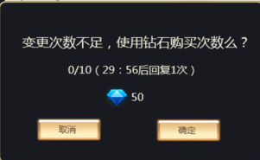
 |  |  |  |  | 点击取消按钮 | 条件未变更，界面关闭
 |  |  | 4 | 变更成功后，查看次数变化情况 | 客户端 | 次数减少1次
 |  |  |  |  | 数据库 | 次数减少1次
 |  |  | 5 | 变更成功后，查看条件变化情况 |  | 根据条件内容显示规则重新确定了条件

 | 分支 | 次数购买界面 | 1 | 查看次数购买界面显示情况 | 查看界面样式 | 样式如图
 |  |  |  |  | 查看界面内容 | 变更次数不足，使用钻石购买次数么？ X/10（XX后回复1次） 钻石图标50
 |  |  | 2 | 查看界面倒计时显示情况 |  | 倒计时60min为周期，实时刷新
 |  |  |  |  | 次数为0次，倒计时结束后，查看变化情况 | 次数增加1，倒计时重新开始计时
 |  |  |  |  | 次数恢复到9后，倒计时结束，查看变化情况 | 次数增加1，倒计时位置显示次数已满
 |  |  | 3 | 点击确定按钮，查看触发情况 | 玩家钻石不足 | 弹出钻石充值二级确认框
 |  |  |  |  | 玩家次数已满 | 弹出IM提示信息adventure_record_002，同时刷新二级确认界面
 |  |  |  |  | 玩家钻石充足且次数未满 | 弹出IM提示信息adventure_record_003，扣除钻石并刷新界面
 |  |  | 4 | 购买次数成功后，查看次数变化情况 | 客户端 | 次数增加1次
 |  |  |  |  | 数据库 | 次数增加1次
 |  |  | 5 | 购买次数成功后，查看钻石消耗情况 | 客户端 | 消耗50钻石
 |  |  |  |  | 数据库 | 消耗50钻石
 |  |  | 6 | 购买次数成功后，查看界面刷新情况 |  | 刷新为确认变更界面
 |  |  | 7 | 次数购买界面触发后，点击取消按钮，查看触发情况 |  | 界面关闭

 | 基本 | 条件内容显示规则 | 1 | 查看条件内容条数以及需要宠物个数显示情况 |  | 根据等级段和权重，唯一确定条数和每条需要的宠物个数
 |  |  |  | adventureTasknum.csv | 玩家处于等级段A，根据权重分配到id为a的数据 | 条数和每条需要的宠物数量，读取a对应的数据
 |  |  |  |  | 玩家处于等级段A，根据权重分配到id为b的数据 | 条数和每条需要的宠物数量，读取b对应的数据
 |  |  |  |  | 玩家处于等级段B，根据权重分配到id为c的数据 | 条数和每条需要的宠物数量，读取c对应的数据
 |  |  | 2 | 查看宠物类型和五行显示情况 |  | 根据等级段和权重，确定与条数相同的宠物，随机分配到各条
 |  |  |  | adventureTaskcondition.csv | 玩家处于等级段A，条件条数为2条，根据权重分配到id为a，b的数据 | 宠物类型和五行，读取ab数据
 |  |  |  |  | 玩家处于等级段A，条件条数为2条，根据权重分配到id为a，c的数据 | 宠物类型和五行，读取ac数据
 |  |  |  |  | 玩家处于等级段A，条件条数为3条，根据权重分配到id为a，b，c的数据 | 宠物类型和五行，读取abc数据
 |  |  |  |  | 玩家处于等级段B，条件条数为3条，根据权重分配到id为x，y，z的数据 | 宠物类型和五行，读取xyz数据
 |  |  | 3 | 查看需求宠物个数与宠物属性组合情况 |  | 宠物数量和宠物属性随机组合
 |  |  | 4 | 查看最终界面条件显示情况 |  | 将确定的组合随机显示到条件中

 | 分支 | 条件内容显示规则-条件变更情况 | 1 | 玩家进行相关操作，查看条件变更情况 | 玩家通过变更按钮变更条件 | 任务条件变更
 |  |  |  |  | 玩家升级后，进入该界面 | 系统会自动变更一次任务条件
 |  |  |  |  | 玩家完成某个人物后，再次进入该界面 | 系统会自动变更一次任务条件

 | 基本 | 筛选按钮筛选规则 | 1 | 点击筛选按钮，查看触发情况 | 玩家拥有宠物列表 | 只显示满足筛选条件的宠物
 |  |  |  |  | 公会基地宠物列表 | 只显示满足筛选条件的宠物
 |  |  | 2 | 查看无满足条件时，列表显示情况 | 玩家拥有宠物列表 | 空列表中显示“别找了，啥也没有”
 |  |  |  |  | 公会基地宠物列表 | 空列表中显示“别找了，啥也没有”
 |  |  | 3 | 再次点击筛选按钮，查看触发情况 | 查看按钮变化 | 按钮变化非选中状态
 |  |  |  |  | 查看宠物列表变化-玩家拥有宠物列表 | 恢复为显示全部宠物
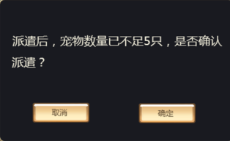
 |  |  |  |  | 查看宠物列表变化-公会基地宠物列表 | 恢复为显示全部宠物

 | 分支 | 筛选按钮筛选规则-单选 | 1 | 玩家选择某一条件筛选按钮A进行筛选后，再次点击其他筛选按钮B，进行筛选，查看触发情况 | 筛选按钮A | 按钮取消选中
 |  |  |  |  | 筛选按钮B | 按钮被选中
 |  |  |  |  | 玩家拥有宠物列表 | 根据按钮B对应条件进行筛选
 |  |  |  |  | 公会基地宠物列表 | 根据按钮B对应条件进行筛选

 | 分支 | 筛选按钮规则-下阵 | 1 | 玩家上阵宠物后，在进行筛选操作，查看宠物列表显示情况 | 玩家拥有宠物列表-已上阵满足条件 | 筛选后仍留在列表中
 |  |  |  |  | 玩家拥有宠物列表-已上阵不满足条件 | 筛选后不在列表中
 |  |  |  |  | 公会基地宠物列表-已上阵满足条件 | 筛选后仍留在列表中
 |  |  |  |  | 公会基地宠物列表-已上阵不满足条件 | 筛选后不在列表中
 |  |  | 2 | 玩家根据某一条件进行筛选后，进行相关操作，查看触发情况 | 玩家将拥有宠物列表中怪物上阵 | 怪物可上阵
 |  |  |  |  | 玩家将公会基地列表中怪物上阵 | 怪物可上阵
 |  |  |  |  | 玩家将符合条件的宠物下阵到拥有宠物列表 | 怪物可下阵
 |  |  |  |  | 玩家将符合条件的宠物，下阵到公会基地列表 | 怪物可下阵
 |  |  |  |  | 玩家将不符合条件的宠物下阵到拥有宠物列表 | 怪物不会出现在列表中
 |  |  |  |  | 玩家将不符合条件的宠物，下阵到公会基地列表 | 怪物不会出现在列表中

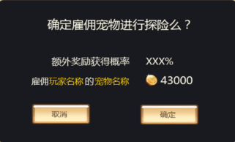
 | 基本 | 探险检测逻辑 | 1 | 点击探险按钮，查看触发情况 | 玩家布置宠物未达到5只 | 探险未开始，弹出IM提示adventure_record_007
 |  |  |  |  | 剩余宠物少于5只 | 弹出“剩余宠物不足5只提示窗”
 |  |  |  |  | 剩余宠物宠物多于5只 | 执行“公会宠物包含情况检测”
 |  |  | 2 | 查看剩余宠物不足5只提示窗 | 查看窗口样式 | ui通用逻辑确认窗口
 |  |  |  |  | 查看窗口文案 | 派遣后，宠物数量已不足5只，是否确认派遣？（派出的宠物不能参加任何战斗）
 |  |  | 3 | 点击剩余宠物不足5只提示窗中相关按钮，查看触发情况 | 点击确定按钮 | 执行“公会宠物包含情况检测”
 |  |  |  |  | 点击取消按钮 | 界面关闭，操作取消
 |  |  | 4 | 查看公会宠物包含情况检测 | 队伍中包含公会宠物 | 弹出“是否雇佣界面”
 |  |  |  |  | 队伍中不包含公会宠物 | 弹出“确定进行探险界面”

 | 分支 | 是否雇佣界面 | 1 | 查看是否雇佣界面 | 查看窗口样式 | 样式如图
 |  |  |  |  | 查看窗口文案 | 确定雇佣宠物进行探险么？ 额外奖励获得概率 XXX% 雇佣Y的Z 金币图标 具体金币数量
 |  |  | 2 | 查看雇拥界面概率显示情况 |  | 与宝箱按钮概率一致
 |  |  |  |  | 概率为0% | 显示为0%
 |  |  |  |  | 概率为33% | 显示为33%
 |  |  |  |  | 概率为100% | 显示为100%
 |  |  | 3 | 查看雇佣界面玩家名称以及宠物显示情况 | 查看显示内容 | 与被雇佣的宠物信息一致
 |  |  |  |  | 查看显示样式 | 玩家名和宠物名使用特殊颜色标记
 |  |  | 4 | 查看雇用界面金币显示情况 |  | 与被雇佣宠物信息一致
 |  |  | 5 | 点击相关按钮，查看触发情况 | 点击取消按钮 | 界面关闭，操作取消
 |  |  |  |  | 点击确定按钮 | 执行金币数量检测
 |  |  | 6 | 查看金币数量检测情况 | 金币不足 | 弹出钻石兑换金币界面
 |  |  |  |  | 金币充足 | 探险派出成功，弹出IM提示信息adventure_record_004
 |  |  | 7 | 查看探险派出成功后，触发情况 | 查看界面变化 | 跳转到该任务对应的探险任务选择界面所在切页
 |  |  |  |  | 查看任务状态 | 对应任务状态变更为进行中样式
 |  |  | 8 | 查看被雇佣宠物玩家，金币获得情况 |  | 获得对应数量的金币

 | 分支 | 雇佣宠物-宠物变更 | 1 | 玩家选取宠物A准备大冒险时，宠物A已不在公会基地，玩家使用宠物A进行大冒险后，查看触发情况 | 查看宠物A被雇佣情况 | 宠物A被雇佣成功
 |  |  |  |  | 查看雇用人金币消耗情况 | 雇佣人仍消耗金币
 |  |  |  |  | 查看被雇佣宠物的玩家金币获得情况 | 被雇佣者无法获得此部分金币

 | 分支 | 确定进行探险界面 | 1 | 查看确定进行探险界面 | 查看窗口样式 | 样式如图
 |  |  |  |  | 查看窗口文案 | 确定雇佣宠物进行探险么？ 额外奖励获得概率 XXX%
 |  |  | 2 | 查看确定进行探险界面概率显示情况 |  | 与宝箱按钮概率一致
 |  |  |  |  | 概率为0% | 显示为0%
 |  |  |  |  | 概率为33% | 显示为33%
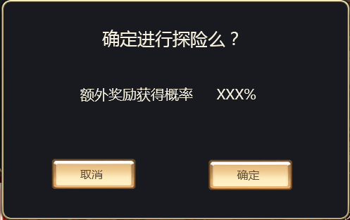
 |  |  |  |  | 概率为100% | 显示为100%
 |  |  | 3 | 点击相关按钮，查看触发情况 | 点击取消按钮 | 界面关闭，操作取消
 |  |  |  |  | 点击确定按钮 | 探险派出成功，弹出IM提示信息adventure_record_004
 |  |  | 4 | 查看探险派出成功后，触发情况 | 查看界面变化 | 跳转到该任务对应的探险任务选择界面所在切页
 |  |  |  |  | 查看任务状态 | 对应任务状态变更为进行中样式

 | 基本 | 宠物使用规则 | 1 | 宠物A处于大冒险中，查看其他相关战斗，宠物A使用情况 | 剧情副本 | 无法使用宠物A
 |  |  |  |  | 通天塔 | 无法使用宠物A
 |  |  |  |  | 金币经验试炼 | 无法使用宠物A
 |  |  |  |  | 公会基地 | 无法使用宠物A
 |  |  | 2 | 宠物A处于其他活动中，查看宠物A大冒险情况 | 剧情副本 | 可以派遣宠物A
 |  |  |  |  | 通天塔 | 可以派遣宠物A
 |  |  |  |  | 金币经验试炼 | 可以派遣宠物A
 |  |  |  |  | 公会基地 | 无法使用宠物A

 | 基本 | 公会宠物镜像情况 | 1 | 玩家X进入大冒险布置阵容界面后，公会基地宠物A被取消驻守，玩家X查看公会基地宠物列表显示 |  | 宠物A仍显示在公会基地宠物列表中
 |  |  | 2 | 触发宠物Atips，查看显示情况 |  | 与公会基地宠物A镜像信息显示一致
 |  |  | 3 | 玩家退出布置阵容界面后，重新进入，查看宠物A显示情况 |  | 宠物A不在列表中

 | 基本 | 探险小队占用情况 | 1 | 探险成功后，查看探险小队编号占用情况 |  | 占用小队从空闲小队中选择编号最小的开始占用
 |  |  |  |  | 当前3个小队，123均为空 | 占用小队1
 |  |  |  |  | 当前3个小队，1为满，23空 | 占用小队2
 |  |  |  |  | 当前3个小队，1空，2满，3空 | 占用小队1

探险小队界面
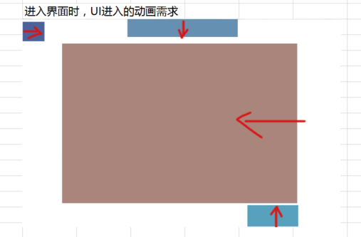
caseID | 路径 | 测试点描述 | step No. | 操作步骤 | 数据选择 | 预期结果 | P/F | 表单编号 | 备注
 | 基本 | 探险小队界面进入动画 | 1 | 进入探险小队界面，查看界面动画播放情况 | 界面标题 | 从屏幕上方进入
 |  |  |  |  | 返回按钮 | 从屏幕左侧进入
 |  |  |  |  | 队伍列表 | 从屏幕右侧进入
 |  |  |  |  | 添加队伍按钮 | 从屏幕下方进入

 | 基本 | 探险小队界面 | 1 | 查看探险小队界面显示情况 |  | 包括界面标题，拥有队伍数量，队伍列表，添加队伍按钮，返回按钮
 |  |  | 2 | 查看界面标题 | 查看显示位置 | 位置如图
 |  |  |  |  | 查看显示内容 | adventure_title
 |  |  | 3 | 查看拥有队伍数量 |  | 显示为“拥有队伍：X”
 |  |  |  |  | 初始情况下 | 显示为“拥有队伍：2”
 |  |  |  |  | 玩家拥有队伍为5个 | 显示为“拥有队伍：5”
 |  |  | 4 | 查看队伍列表 |  | 包括队伍名称，队伍状态，探险派出宠物，探险时间，功能按钮
 |  |  |  |  | 查看操作情况 | 可以通过上下滑动界面查看更多队伍
 |  |  | 5 | 查看队伍名称 |  | 显示为“队伍X”
 |  |  |  |  | 当前队伍为1队 | 显示为“队伍1”
 |  |  |  |  | 当前队伍为5队 | 显示为“队伍5”
 |  |  | 6 | 查看队伍状态显示情况 | 没有探险时 | 显示“空闲中”
 |  |  |  |  | 强化石探险时 | 显示“强化石宝藏”
 |  |  |  |  | 进阶石探险时 | 显示“进阶石宝藏”
 |  |  |  |  | boss巢穴探险时 | 显示“BOSS巢穴”
 |  |  | 7 | 查看探险派出宠物 | 没有探险时 | 不显示此部分
 |  |  |  |  | 有探险时 | 详见“探险派出宠物显示规则”
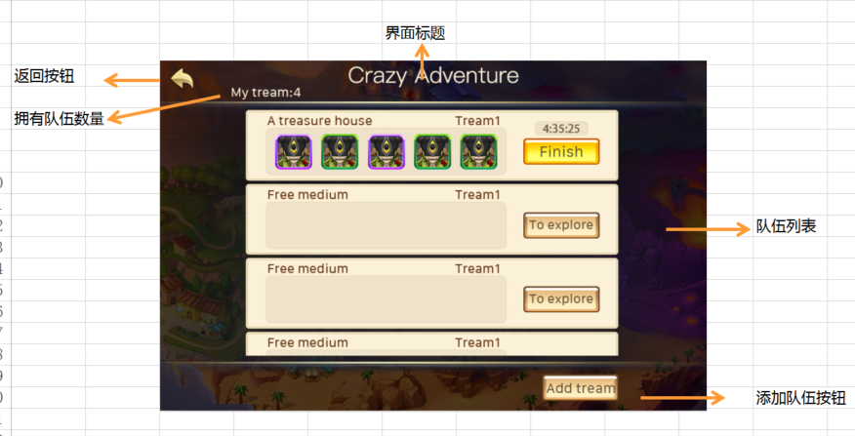
 |  |  | 8 | 查看探险时间 |  | 显示为“XX：XX：XX”
 |  |  |  |  | 没有探险时 | 不显示探险时间
 |  |  |  |  | 有探险但任务未完成 | 显示探险时间，与实际剩余时间一致
 |  |  |  |  | 有探险但任务已完成 | 不显示探险时间
 |  |  | 9 | 查看功能按钮 | 小队为空闲状态时 | 显示“去探险”按钮，按钮为普通样式1
 |  |  |  |  | 小队有探险但未完成时 | 显示“立即完成”按钮，按钮为普通样式2
 |  |  |  |  | 小队有探险已完成时 | 显示“领取奖励”按钮，按钮为普通样式2
 |  |  | 10 | 点击功能按钮，查看触发情况 | 点击去探险按钮 | 跳转到“探险任务选择界面”的“强化石宝藏”切页
 |  |  |  |  | 点击立即完成按钮 | 详见“立即完成按钮逻辑”
 |  |  |  |  | 点击领取奖励按钮 | 详见“奖励展示界面”
 |  |  | 11 | 查看队伍列表排序情况 |  | 优先按照任务进度进行排列，然后按钮队伍号从小到大排列
 |  |  |  |  | 队伍1已完成，队伍2进行中，队伍3空闲 | 排序为队伍1>队伍2>队伍3
 |  |  |  |  | 队伍1空闲，队伍2已完成，队伍3进行中 | 排序为队伍2>队伍3>队伍1
 |  |  |  |  | 队伍1已完成，队伍2空闲，队伍3已完成 | 排序为队伍1>队伍3>队伍2
 |  |  | 12 | 查看队伍列表刷新情况 | 开启界面时 | 界面刷新
 |  |  |  |  | 界面开启过程中，领取奖励时 | 界面刷新
 |  |  |  |  | 界面开启过程中，成功添加队伍时 | 界面刷新
 |  |  |  |  | 界面开启过程中，有小队任务倒计时为0时 | 界面刷新
 |  |  | 13 | 查看添加队伍按钮 |  | 位置如图
 |  |  |  |  | 玩家拥有小队数量未满7个 | 按钮显示
 |  |  |  |  | 玩家拥有小队数量已满7个 | 按钮隐藏
 |  |  | 14 | 点击添加队伍按钮，查看触发情况 |  | 详见”添加队伍逻辑“
 |  |  | 15 | 查看返回按钮 |  | 位置样式如图
 |  |  | 16 | 点击返回按钮 |  | 界面关闭

 | 基本 | 探险派出宠物显示规则 | 1 | 查看探险派出宠物显示情况 | 查看显示内容 | 根据玩家派出宠物情况显示宠物icon
 |  |  |  |  | 查看显示顺序 | 显示顺序与布阵顺序一致
 |  |  | 2 | 查看己方宠物icon显示情况 |  | 根据己方实际情况显示icon
 |  |  |  |  | 宠物升级 | 显示升级后的宠物icon
 |  |  |  |  | 宠物品质提升 | 显示品质提升后的宠物icon
 |  |  | 3 | 查看公会基地宠物icon显示情况 |  | 显示借来时的镜像信息
 |  |  |  |  | 公会宠物升级 | 显示借来时的镜像信息
 |  |  |  |  | 公会宠物升品质 | 显示借来时的镜象信息
 |  |  |  |  | 公会宠物从公会基地移除 | 显示借来时的镜像信息
 |  |  |  |  | 公会宠物已分解 | 显示借来时的镜像信息
 |  |  | 4 | 查看宠物icon显示情况 |  | 符合通用规则
 |  |  | 5 | 查看icontips显示情况 |  | 支持tips显示，与icon内容一致

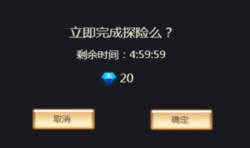
 | 基本 | 立即完成按钮逻辑 | 1 | 点击立即完成按钮，查看触发情况 |  | 弹出立即完成确认界面
 |  |  | 2 | 查看确认界面显示情况 | 查看界面位置 | 屏幕中央
 |  |  |  |  | 查看界面内容 | 立即完成探险么？ 剩余时间：XX：XX：XX 钻石图标XX
 |  |  | 3 | 查看剩余时间显示情况 |  | 剩余时间与实际剩余时间显示一致，实时刷新
 |  |  | 4 | 查看钻石消耗量显示情况 |  | 消耗钻石量={剩余时间（分钟）/10}*2，{}里面向上取整，实时刷新
 |  |  |  |  | 剩余时间为100分钟 | 显示为20钻石
 |  |  |  |  | 剩余时间为5分钟 | 显示为2钻石
 |  |  | 5 | 点击取消按钮，查看触发情况 |  | 界面关闭，操作取消
 |  |  | 6 | 重新触发界面后，玩家不满足对应条件，点击确定按钮，查看触发情况 | 玩家钻石不足 | 触发钻石充值提示框
 |  |  |  |  | 该任务已经到时完成 | 操作失败，关闭二级，弹出IM提示信息adventure_record_011，刷新探险小队界面
 |  |  | 7 | 重新触发界面后，玩家满足立即完成条件，点击确定按钮，查看触发情况 | 查看界面变化 | 界面关闭
 |  |  |  |  | 查看探险小队队伍状态 | 状态变更为“空闲中”
 |  |  |  |  | 查看探险小队探险派出宠物 | 不显示派出宠物
 |  |  |  |  | 查看摊销小队剩余时间 | 不显示剩余时间
 |  |  |  |  | 查看探险小队功能按钮 | 按钮变更为“去探险”
 |  |  |  |  | 查看奖励情况 | 弹出“奖励展示界面”
 |  |  | 8 | 查看钻石消耗情况 | 客户端 | 钻石扣除，扣除数量无误
 |  |  |  |  | 数据库 | 钻石扣除，扣除数量无误
 |  |  | 9 | 查看奖励获得情况 | 客户端 | 获得奖励，获得数量无误
 |  |  |  |  | 数据库 | 获得奖励，获得数量无误

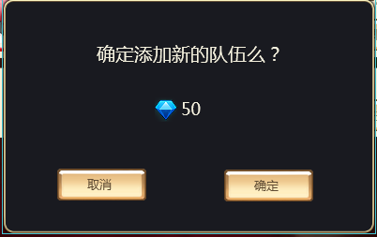
 | 基本 | 添加队伍逻辑 | 1 | 点击添加队伍按钮，查看触发情况 |  | 弹出添加队伍确认界面
 |  |  | 2 | 查看添加队伍确认界面 | 查看界面样式 | 采用UI通用逻辑的确认窗口
 |  |  |  |  | 查看界面文案 | 确定添加新的队伍么？ 钻石图标XX
 |  |  | 3 | 查看钻石图标显示情况 |  | 与配置情况一致
 |  |  |  |  | 配置队伍3开启需要钻石10，开启队伍3 | 显示为钻石10
 |  |  |  |  | 配置队伍3开启需要钻石30，开启队伍3 | 显示为钻石30
 |  |  |  |  | 配置队伍5开启需要钻石30，开启队伍5 | 显示为钻石30
 |  |  | 4 | 点击取消按钮，查看触发情况 |  | 界面关闭，操作取消
 |  |  | 5 | 重新触发界面后，点击确定按钮，查看触发情况 | 钻石不足 | 弹出钻石充值提示框
 |  |  |  |  | 钻石充足 | 添加队伍成功，弹出IM提示信息adventure_record_001
 |  |  | 6 | 查看钻石消耗情况 | 客户端 | 钻石扣除，扣除数量无误
 |  |  |  |  | 数据库 | 钻石扣除，扣除数量无误
 |  |  | 7 | 查看添加的队伍情况 |  | 与空闲时队伍样式一致
 |  |  |  |  | 查看队伍名称 | 名称为队伍X（X为当前拥有队伍数+1）
 |  |  |  |  | 查看队伍位置-当前页可以显示下 | 添加在当前列表的最后一个
 |  |  |  |  | 查看队伍位置-当前页可以显示不下 | 将列表显示到最下方，保证新添加的队伍完整显示

 | 基本 | 特殊规则 | 1 | 玩家宠物已完成大冒险，但仍未领奖，查看宠物使用情况 |  | 宠物仍处于大冒险状态，相关副本中无法使用

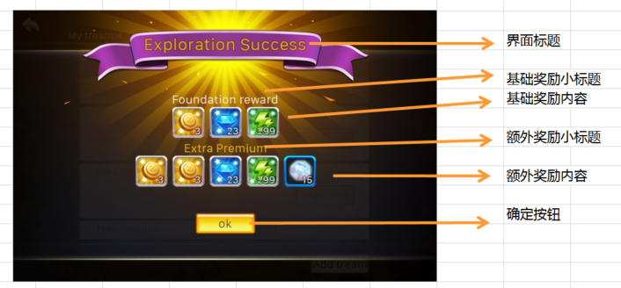
 |  |  | 1 | 玩家开始大冒险时，玩家处于等级段A，宠物大冒险完成过程中，玩家等级升级处于等级段B，查看大冒险完成后获得奖励情况 |  | 获得等级段A对应的奖励

 | 基本 | 奖励展示界面 | 1 | 点击领取奖励按钮，查看触发情况 |  | 弹出奖励展示界面
 |  |  | 2 | 查看奖励展示界面 |  | 包括界面标题，基础奖励区域，额外奖励区域
 |  |  | 3 | 查看界面标题 |  | 显示 “探险成功！”
 |  |  | 4 | 查看基础奖励区域 |  | 包括小标题，奖励内容
 |  |  |  |  | 查看小标题 | 整体居中，显示为“基础奖励”
 |  |  | 5 | 查看基础奖励内容 |  | 显示获得道具icon，与配置一致
 |  |  |  |  | 查看显示样式 | 整体居中，如图
 |  |  |  |  | 查看icon，tips响应情况 | 支持tips响应
 |  |  |  |  | 查看icon堆叠情况 | 相同道具堆叠显示
 |  |  | 6 | 查看额外奖励区域 |  | 包括小标题，奖励内容
 |  |  |  |  | 查看小标题 | 整体居中，显示为“额外奖励”
 |  |  | 7 | 查看额外奖励内容 |  | 显示获得道具icon，与配置一致
 |  |  |  |  | 查看显示样式 | 整体居中，如图
 |  |  |  |  | 查看icon，tips响应情况 | 支持tips响应
 |  |  |  |  | 查看icon堆叠情况 | 相同道具堆叠显示
 |  |  | 8 | 多次尝试，查看额外奖励获得概率 | 额外奖励获得概率为0% | 每次均不会获得额外奖励
 |  |  |  |  | 额外奖励获得概率为33% | 多次尝试，奖励获得几率约33%
 |  |  |  |  | 额外奖励获得概率为100% | 每次均会获得额外奖励
 |  |  | 9 | 查看确定按钮 |  | 位置样式如图
 |  |  | 10 | 点击确定按钮，查看触发情况 |  | 界面关闭
 |  |  | 11 | 查看奖励获得情况 | 客户端 | 根据实际情况获得对应奖励
 |  |  |  |  | 数据库 | 根据实际情况获得对应奖励

